Bestellschein
www.imkerhilfen.de
Bestellschein (Stand November 2023)
Lieferanschrift |  |  |  | Bestellung an:
Besteller (Nachname, Vorname) |  |  |  | info@imkerhilfen.de
Straße Haus-Nr. |  |  |  | Heinrich Niemeier
Postleitzahl Wohnort |  |  |  | Pastorskamp 9a
Land |  |  |  | D-48683 Ahaus
Telefon-Nr. |  |  |  | Telefon: +49(0)151 15625778
E-Mail-Adresse

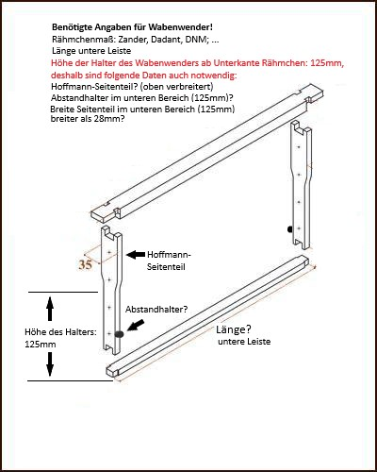
Honigernte: Waben entdeckeln und Honig rühren
Artikel | Preis incl.MwSt | Menge | Bemerkung (Wabenmaß usw.) |  |  | Gesamt- preis
Bitte bei Wabenwender und Wabenständer beachten: Wabenmaß angeben: Zander, Dadant, DNM, … Seitenteile angeben: Hoffmann, Abstandhalter, … |  |  | Wabenmaß u. Länge untere Leiste | Hoffmann- Seitenteil (j/n) | Abstand- halter (j/n)
Wabenwender ohne Wanne | 118.30 € |  |  |  |  | 0.00 €
Wanne für Wabenwender mit Wannenverstärkung | 34.85 € |  |  |  |  | 0.00 €
Wabenständer für Honigwaben | 41.20 € |  |  |  |  | 0.00 €
Entdecklungsgabel mit zwei gegenpoligen Magneten | 18.40 € |  |  |  |  | 0.00 €
Siebhilfe | 59.70 € |  |  |  |  | 0.00 €
Hebegriff für Eimer mit Tragebügel (Neu) | 16.20 € |  |  |  |  | 0.00 €
Rührstab M 14 Gewinde mit 2 Rührteller | 52.80 € |  |  |  |  | 0.00 €
Rührstab M 14 Gewinde mit 5 Rührteller | 96.90 € |  |  |  |  | 0.00 €
Rührteller für Rührstab | 16.25 € |  |  |  |  | 0.00 €
Honigstampfer | 74.75 € |  |  |  |  | 0.00 €
Futterrohr mit Trichter (für Befüllung Futtertaschen) | 33.00 € |  | Bei Bestellung anrufen! |  |  | 0.00 €
Beutentragehilfe/-sänfte (nicht verstellbar) | 135.40 € |  | Beutentyp-/maß angeben! |  |  | 0.00 €
Beutentragehilfe/-sänfte (verstellbar) | 140.40 € |  | Beutentypen-/maße angeben! |  |  | 0.00 €
Infos zum Kauf Rührgerät (extern) per Email anfragen |  |  |  |  |  | 0.00 €
Nettopreis |  |  |  |  |  | 0.00 €
Mehrwertsteuer (19 %) |  |  |  |  |  | 0.00 €
Gesamtkosten: |  |  |  |  |  | 0.00 €
+ Versandkosten gemäß Preisliste, Gewicht und Zielland

Hebehilfen (ab 2023 anderer Lieferant, aber Bestellung u. Beratung weiterhin hier möglich)
Artikel | Preis | Menge | Bemerkung (Wabenmaß usw.) |  |  | Gesamt- preis
Aufzug für d. Honigraum, Bienenhaus usw. o. Akkuschr. | 274.50 € |  |  |  |  | 0.00 €
Brückenwagen für Portalkran bis 1,95 m | 143.90 € |  |  |  |  | 0.00 €
Beuten-Tragegurt mit Magnetklammern | 50.70 € |  |  |  |  | 0.00 €
U-Scheiben mit Senkloch mit Schrauben | 0.23 € |  |  |  |  | 0.00 €
Tragebalken aus Edelstahl für Abfülleimer | 35.90 € |  |  |  |  | 0.00 €
Tragegriffe 1 Paar aus Edelstahl für Hobbock | 22.00 € |  |  |  |  | 0.00 €
Hebe-und Kippgerät für 40 Kg Hobbocks | 141.20 € |  |  |  |  | 0.00 €
Laufschiene 30 mm Typ 100 | 18.80 € |  |  |  |  | 0.00 €
Halter 102 für Schiene Typ 100 | 9.20 € |  |  |  |  | 0.00 €
Schienenverriegelungen mit Magnet | 5.60 € |  |  |  |  | 0.00 €
Schwarmfanggerät (ohne Teleskopstange) | 178.00 € |  | Bitte vor Bestellung anrufen! |  |  | 0.00 €
Zargenhebegerät | 642.50 € |  |  |  |  | 0.00 €
Gesamtkosten: |  |  |  |  |  | 0.00 €
+ Versandkosten gemäß Preisliste, Gewicht und Zielland

